Тест-кейсы
Тест-кейсы для тестирования скидок в интернет-магазине КнигиРум

№ | Заголовок | Предусловия | Шаги | Ожидаемый результат
1 | Добавление товара в корзину со страницы каталога | Ссылка - http://188.120.241.222/catalog | 1. Нажать на кнопку "Каталог" 1. На странице каталога под изображением любого товара нажать на кнопку "Добавить в корзину" 2. Нажать на кнопку "Корзина" в хэдере | 1. в хэдере количество книг в корзине = 1 2. - открыта страница Корзина (/cart) с добавленной книгой - в корзине есть изображение добавленной книги, заголовок книги (ссылка на детальную страницу книги) имя автора (ссылка на страницу автора), количество товара = 1, цена, кнопка "Удалить" - в поле "Итого" отображается сумма цен товаров в корзине равная цене добавленной книги
2 | Добавление товара в корзину с детальной страницы товара | Ссылка - http://188.120.241.222/ | 1. Нажать на кнопку "Каталог" в верхней части страницы 2. Нажать изображение товара 3. В открывшемся окне "Описание товара" нажать на кнопку "Добавить в корзину" | 1. в хэдере количество книг в корзине = 1 2. - открыта страница Корзина (/cart) с добавленной книгой - в корзине есть изображение добавленной книги, заголовок книги (ссылка на детальную страницу книги) имя автора (ссылка на страницу автора), количество товара = 1, цена, кнопка "Удалить" - в поле "Итого" отображается сумма цен товаров в корзине равная цене добавленной книги
3 | Применение валидного промокода с картой лояльности | Ссылка - http://188.120.241.222/cart Добавить в корзину хотя бы 1 товар | 1. В поле "Введите промокод" ввести валидный промокод "summer" 2. Нажать кнопку "Применить" 3. Проставить чекбокс "Есть карта лояльности" | Промокод применен: - на экран выведено сообщение "Промокод успешно применен. Размер скидки по промокоду и карте лояльности составит - 15%." - итоговая стоимость корзины пересчитана с учетом промокода и скидки по карте лояльности - сумма уменьшена на 15%
4 | Товар добавленный в корзину содержит изображение | Ссылка - http://188.120.241.222/ | 1. Нажать на кнопку "Каталог" в верхней части страницы 2. Нажать на изображение товара 3. В открывшемся окне "Описание товара" нажать на кнопку "Добавить в корзину" 4. В верхней части страницы нажать на знак "Корзина" | 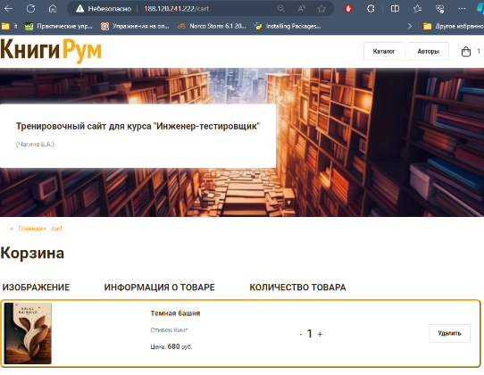 На странице "Корзина" содержится изображение товара. Ссылка на товар: http://188.120.241.222/catalog/1
5 | Добавленный в корзину товар содержит заголовок книги - ссылку, ведущую на детальную страницу этой книги | Ссылка - http://188.120.241.222/ | 1. Нажать на кнопку "Каталог" в верхней части страницы 2. Нажать изображение товара 3. В открывшемся окне "Описание товара" нажать на кнопку "Добавить в корзину" 4. В верхней части страницы нажать на знак "Корзина" | На странице "Корзина" товар содержит заголовок - ссылку, ведущую на детальную страницу этой книги http://188.120.241.222/catalog/1
6 | Кнопка "+" в корзине позволяет увеличить количество товара | Ссылка - http://188.120.241.222/cart Добавить в корзину хотя бы 1 товар | 1.Нажать на знак "+" | - Количество товара увеличилось - Итоговая сумма в корзине увеличилась на цену 1 экземпляра книги
7 | Кнопка "Удалить" в корзине позволяет удалить товар из корзины | Ссылка - http://188.120.241.222/cart Добавить в корзину хотя бы 1 товар | 1.Нажать на кнопку "Удалить" | - Товар удален из корзины - Корзина пуста, отображается сообщение "Корзина пуста... добавьте в корзину товары из каталога"
8 | Открытие модального окна, при нажатии на кнопку "Оформить заказ" | Ссылка - http://188.120.241.222/cart Добавить в корзину хотя бы 1 товар | 1.Нажать на кнопку "Оформить заказ" | - Модальное окно открылось - Сумма заказа в модальном окне соответствует итоговой сумме в корзине
9 | Закрытие модального окна, при нажатии на кнопку "ОК" | Ссылка - http://188.120.241.222/cart Добавить в корзину хотя бы 1 товар | 1.Нажать на кнопку "ОК" | - Модальное окно закрылось - Корзина пуста

